Hedef Ara
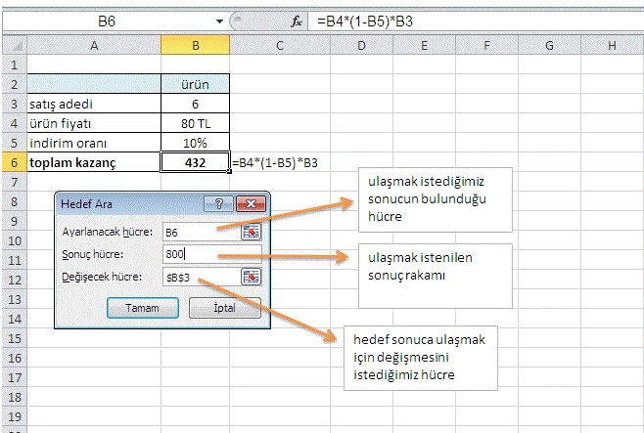
 | ürün
satış adedi | 6
ürün fiyatı | 80
indirim oranı | 10%
toplam kazanç | 432 | =B4*(1-B5)*B3

Veri Doğrulama
Data'dan validation komutunu kullanarak, renkli olarak belirtilen bölgelere, verilen kriterlere uygun bilgi girilmesini sağlayın.

Cumhuriyet
Günaydın
Hürriyet
Milliyet
Radikal
Sabah
Yeni Asır

Sadece yukarıda belirtilen gazeteler yazılabilsin. Farklı bilgi girildiğinde uyarı mesajı çıkmasını sağlayın.
Sadece 01/06/1999 ile 30/06/1999 tarihleri arasında bilgi girilebilsin. Farklı tarih girildiğinde uyarı mesajı çıkmasını sağlayın.
En fazla 6 karakter uzunluğunda bilgi girilmesini sağlayın. Daha fazla karakter girildiğinde mesajla bizi uyarsın.

Iki_Eksen

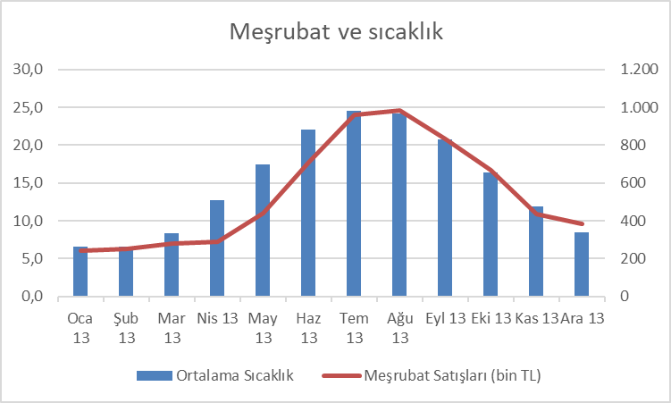
 | Ortalama Sıcaklık | Meşrubat Satışları (bin TL) | Çay, Kahve Satışları (bin TL)
2013-01-01 | 6.6 | 240 | 319
2013-02-01 | 6.6 | 252 | 286
2013-03-01 | 8.4 | 280 | 279
2013-04-01 | 12.7 | 288 | 266
2013-05-01 | 17.4 | 440 | 234
2013-06-01 | 22.1 | 710 | 194
2013-07-01 | 24.5 | 960 | 128
2013-08-01 | 24.2 | 986 | 131
2013-09-01 | 20.8 | 834 | 160
2013-10-01 | 16.4 | 668 | 209
2013-11-01 | 11.9 | 435 | 235
2013-12-01 | 8.5 | 384 | 294
 |  |  |  | Copyright © Okan Emir 2013

